Résultats
©UTC Etude complète : https://travaux.master.utc.fr/ puis "IDS", réf IDS116 DOI : https://doi.org/10.34746/dy3d-5a92 |  |  |  |  |  |  | © F. DUBUC, J. CHARTON, C. EBLE, C. LASCAR-GUILLAUME, F. PERIER, G. FARGES - Contact : gilbert.farges@utc.fr
Document d'appui sur la mise en œuvre du référentiel HAS v2021 pour l'ingénierie biomédicale |  |  |  |  |  |  | Impression sur pages A4 100% en format horizontal
 | Prise en compte des impacts du référentiel HAS v2021 sur l’Ingénierie Biomédicale en Etablissement de Santé
 | Source : Certification des établissements de santé pour la qualité des soins, HAS, septembre 2021 Disponible sur : https://www.has-sante.fr/upload/docs/application/pdf/2020-11/manuel_certification_es_qualite_soins.pdf

Informations sur l'Etablissement |  |  | Informations sur l'Autodiagnostic
Etablissement : | Nom de l'établissement |  | Date : |  |  | Équipe d'autodiagnostic :
Responsable de l'Ingénierie Biomédicale : | Nom du Responsable |  | Animateur : | Nom de l'animateur |  | Nom des participants au diagnostic
Email : | Email du Responsable |  | Email : | Email de l'animateur
Téléphone : | n° Téléphone |  | Téléphone : | Téléphone de l'animateur

 | RADAR pour PROCESSUS & PERFORMANCE
Pr 1 Contribuer à la coordination des équipes et la gestion du parcours de soins | 0% | 70%
Pr 2 Contribuer à la satisfaction du patient | 0% | 70%
Pr 3 Contribuer à la maîtrise des risques | 0% | 70%
Pr 4 Contribuer à l'optimisation de la qualité et la sécurité des soins | 0% | 70%
Pr 5 Contribuer à l'apport des ressources Humaines | 0% | 70%
Pr 6 Contribuer à la mutualisation des moyens (Groupement Hospitalier de Territoire) | 0% | 70%
 | Niveaux Véracité Critères
Non applicable | 0
Faux | 0
Plutôt Faux | 0
Plutôt Vrai | 0
Vrai | 0
Vrai maîtrisé | 0
TABLEAUX DE BORD sur les PROCESSUS
Taux de MATURITÉ moyen des PROCESSUS évalués : |  |  | Histogramme des niveaux de VÉRACITÉ des 0 CRITÈRES évalués
Attention : 6 processus <Incomplet> |  |  | Attention : 34 critères ne sont pas encore traités
 |  |  | DÉCISIONS : Plans d'action PRIORITAIRES
 |  |  | Ces plans sont détaillés et suivis dans l'onglet {Planning de suivi}
 |  |  | Plan n°1 : ….
 |  |  | Plan n°2 : ….
 |  |  | Plan n°3 : ….
 |  |  | Plan n°4 : ….
 |  |  | Plan n°5 : ….
 |  |  | Plan n°6 : ….
 |  |  | Plan n°7 : ….
En pointillés verts : seuil minimal pour la Déclaration ISO 17050 |  |  | Plan n°8 : ….

 | Seuil 17050 | RADAR pour Preuves Validées "Non Vides"
 | 70% | 0%
 | 70% | 0%
 | 70% | 0%
 | 70% | 0%
 | 70% | 0%
 | 70% | 0%
 | 70% | 0%
 | 70% | 0%
 | 70% | 0%
 | Seuil 17050 | Moyenne
 | 70% | 0%
 | 70% | 0%
 | 70% | 0%
 | Choix Indicateurs
Non applicable | 0
A faire | 0
Insatisfaisant | 0
Satisfaisant | 0
Excellent | 0
Taux de VALIDATION documentaire |  |  | Taux de PERFORMANCE sur les 0 critères et 0 indicateurs évalués
Taux moyen de validation : | 0% |  | Taux moyen Efficacité, Efficience, Qualité perçue :
 |  |  | Attention : 12 indicateurs ne sont pas encore traités
Preuves en attente : 37 - Commentaires : 0
Preuve(s) à compléter : 0 - Preuve(s) validée(s) : 0 |  |  | Histogramme des 0 indicateurs traités sur "Efficience" & "Qualité perçue"

TABLEAUX DE SYNTHÈSE |  | Taux | Niveaux | Preuves validées | Performance
Tous les processus |  |  | Incomplet | 0% | Moyenne |  | Incomplet
Pr 1 Contribuer à la coordination des équipes et la gestion du parcours de soins |  |  | Incomplet | 0% | Efficacité |  | Incomplet
Pr 2 Contribuer à la satisfaction du patient |  |  | Incomplet | 0% | Efficience |  | Incomplet
Pr 3 Contribuer à la maîtrise des risques |  |  | Incomplet | 0% | Qualité perçue |  | Incomplet
Pr 4 Contribuer à l'optimisation de la qualité et la sécurité des soins |  |  | Incomplet | 0%
Pr 5 Contribuer à l'apport des ressources Humaines |  |  | Incomplet | 0%
Pr 6 Contribuer à la mutualisation des moyens (Groupement Hospitalier de Territoire) |  |  | Incomplet | 0%

Management des Processus
©UTC 2021 - Etude complète : https://travaux.master.utc.fr, Réf "IDS116" DOI : https://doi.org/10.34746/dy3d-5a92 |  |  |  |  |  |  | © F. DUBUC, J. CHARTON, C. EBLE, C. LASCAR-GUILLAUME, F. PERIER, G. FARGES - Contact : gilbert.farges@utc.fr
Document d'appui à la déclaration ISO17050 de conformité des processus au référentiel HASv2021 |  |  |  |  |  |  | Enregistrement qualité : A4 100% vertical
 | Management des processus prenant en compte le référentiel HASv2021 pour l’ingénierie biomédicale

Information sur l'établissement |  |  |  | Information sur la cartographie
Etablissement ： |  | Nom de l'établissement |  | Date de l'élaboration： | Date de l'élaboration | Signature du Responsable
Responsable de la Fonction Biomédicale： |  | Nom du Responsable |  | Responsable： | NOM et Prénom
Email： |  | Email du Responsable |  | Email： | Email du responsable
Téléphone： |  | n° Téléphone |  | Téléphone： | Téléphone du responsable
 |  |  |  | L'équipe d'élaboration： | NOMS et Prénoms des participants

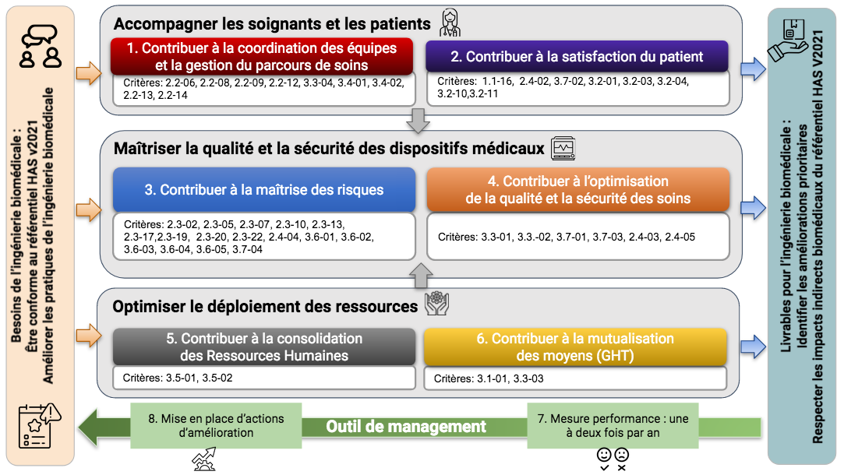
NB : ci-dessous, vous pouvez enlever cette proposition de "Cartographie des Processus" au profit de la vôtre (copiez-collez) - Modifiez ensuite la liste des "Choix"

Paramétrage des choix pour élaborer le "Planning de suivi des plans d'amélioration prioritaires" (modifiez selon vos besoins)
Liste des "Processus" (selon la cartographie ci-dessus) |  |  | Liste des choix pour "Qui" (responsable de l'action) |  |  | Liste des choix pour "Etat d'avancement"
Choisir "Processus" |  |  | Choisir "Qui" |  |  | Choisir "Etat"
Pr1 : Coordination |  |  | Responsable qualité |  |  | A planifier
Pr2 : Satisfaction |  |  | Ingénieur biomédical |  |  | En cours
Pr3 : Risques |  |  | Techniciens biomédicaux |  |  | Clos
Pr4 : Qualité et sécurité |  |  | Cadre de santé |  |  | Annulé
Pr5 : Ressources Humaines |  |  | Personnel soignant |  |  | …
Pr6 : Mutualisation |  |  | Service informatique |  |  | …
Pr7: Performance |  |  | Service Infrastructure (Bâtiment) |  |  | …
Pr8: Amélioration |  |  | Service achats |  |  | …
… |  |  | … |  |  | …
… |  |  | … |  |  | …
… |  |  | … |  |  | …
… |  |  | … |  |  | …
… |  |  | … |  |  | …
… |  |  | … |  |  | …
… |  |  | … |  |  | …
… |  |  | … |  |  | …
… |  |  | … |  |  | …
… |  |  | … |  |  | …
… |  |  | … |  |  | …

